Część 1
Zadanie
Przedsiębiorstwo produkuje dwa wyroby : W1 i W2. Ograniczeniem w procesie produkcji jest czas pracy maszyn: M1, M2 i M3. W tablicy podano zużycie czasu pracy każdej z tych maszyn na produkcje jednostki poszczególnych wyrobów, dopuszczalne czasy pracy maszyn oraz ceny wyrobów. Określić w jakich ilościach produkować poszczególne wyroby, aby przy istniejących ograniczeniach przychód z ich sprzedaży był możliwie największy. Wykreśl ograniczenia. Sprawdź czy otrzymane wyniki zgadzają się z metodą graficzną.

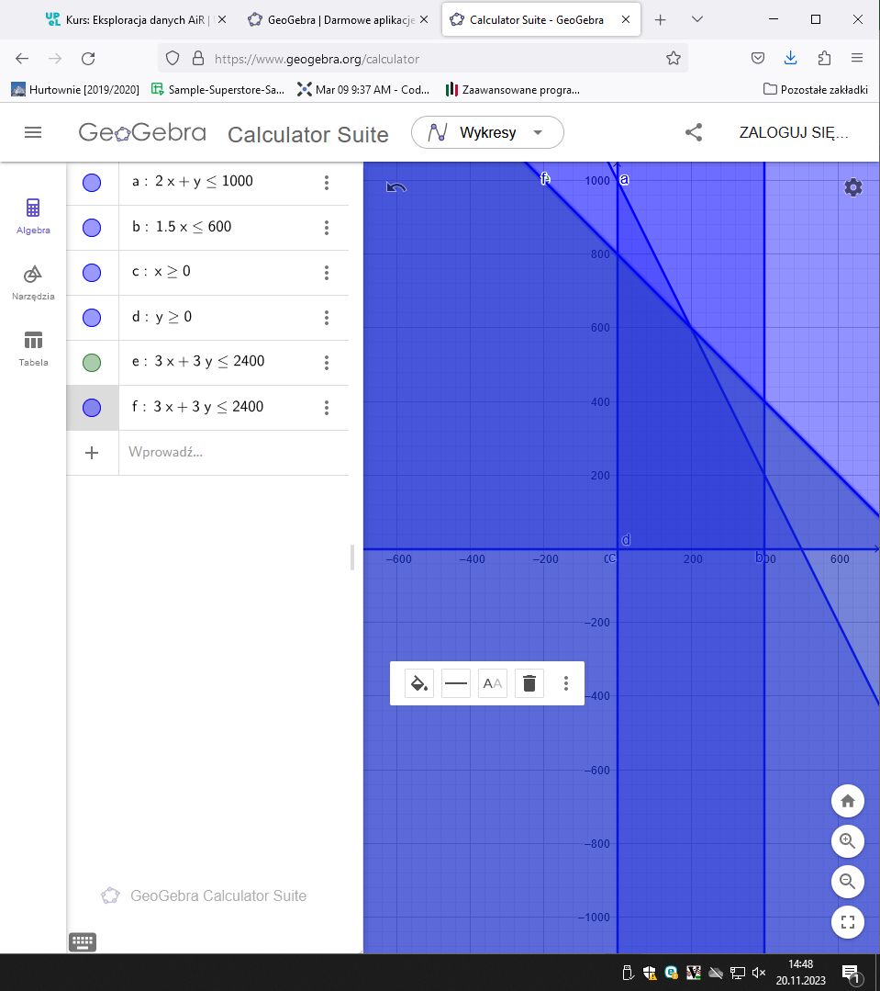
 |  | Zużycie czasu pracy maszyny |  | Dopuszczalny czas pracy maszyny
 | Maszyna | W1 | W2
 | M1 | 2 | 1 | 1000
 | M2 | 3 | 3 | 2400
 | M3 | 1.5 | 0 | 600
 | Cena | 30 | 20

 | kom. zmieniane
 | w1 | w2
 | 200 | 600

 | funkcja celu
 | 18000

 | ograniczania:
 | 2*B14+1*C14 | 1000
 | 3*B14+3*C14 | 2400
 | 1,5*B14 | 300
 | B14 | 200
 | C14 | 600
 | B14 | 200
 | C14 | 600

